Лист1
гистограмма
 |  |  |  |  | частотный ряд
12 | 12.1 | 12.2 | 12.3 | 12.4 | 12.5 | 12.6 | 12.7 | 12.8 | 12.9 | 13 | 13.1 | 13.2 | Xi
1 | 2 | 1 | 1 | 1 | 2 | 2 | 1 | 2 | 1 | 3 | 2 | 1 | Ni
0.8 | 0.80666666667 | 0.81333333333 | 0.82 | 0.82666666667 | 0.83333333333 | 0.84 | 0.84666666667 | 0.85333333333 | 0.86 | 0.86666666667 | 0.87333333333 | 0.88 | Wi
 |  |  |  |  |  |  |  |  |  |  |  |  |  | Эмпирическая функция
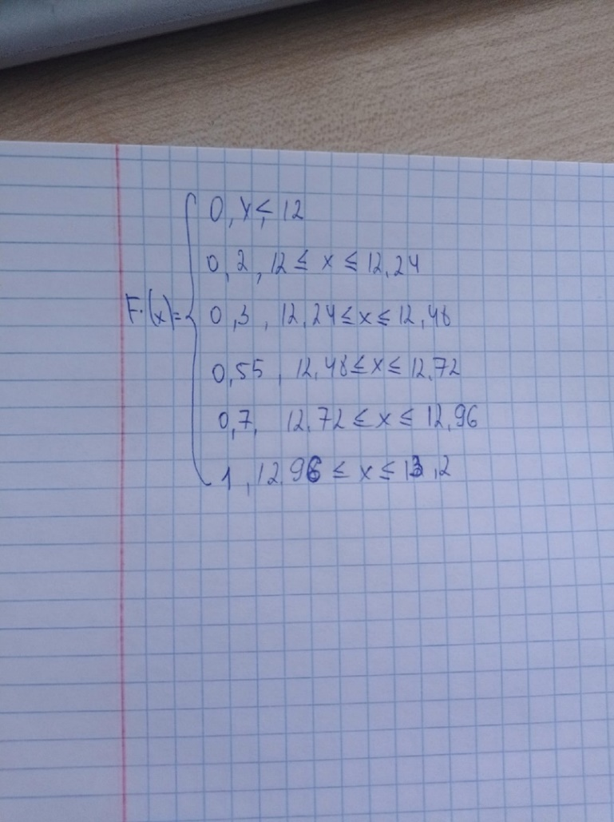
Xmin | 12
Xmax | 13.2
размах | 1.2
Количество частичных интервалов (k) | 5.00
полигоны
Шаг интервального ряда (h) | 0.240

интервальный ряд
 | 12.24 | 12.48 | 12.72 | 12.96 | 13.20 | 13.44
промежутки | [12;12,24] | [12,24;12,48] | [12,48;12,72] | [12,72;12,96] | [12,96;13,2]
Ni | 4 | 2 | 5 | 3 | 6
дискретный ряд

серидина интервала (Xi) | 12.240 | 12.600 | 12.84 | 13.08 | 13.32 | 12.605
n | 4 | 2 | 5 | 3 | 6
Wi | 0.2 | 0.1 | 0.25 | 0.15 | 0.3
vvv | 0.2 | 0.3 | 0.55 | 0.7 | 1

Лист2
выборочное среднее(Mx) | 12.645 |  | вариационный ряд
мода(Mo) | 13 |  | 12 | 12.1 | 12.1 | 12.2 | 12.3 | 12.4 | 12.5 | 12.5 | 12.6 | 12.6 | 12.7 | 12.8 | 12.8 | 12.9
медиана(Me) | 12.35 |  | 13 | 13 | 13 | 13.1 | 13.1 | 13.2
размах | 1.2 |  | частотный ряд
абсолютное отклонение(0) | 0.1788854382 |  | 12 | 12.1 | 12.2 | 12.3 | 12.4 | 12.5 | 12.6 | 12.7 | 12.8 | 12.9 | 13 | 13.1 | 13.2 | Xi
коэффициент вариации(V) | 1.4146732954 |  | 1 | 2 | 1 | 1 | 1 | 2 | 2 | 1 | 2 | 1 | 3 | 2 | 1 | Ni
Q(x) | 0.1835325871 |  | 0.8 | 0.80666666667 | 0.81333333333 | 0.82 | 0.82666666667 | 0.83333333333 | 0.84 | 0.84666666667 | 0.85333333333 | 0.86 | 0.86666666667 | 0.87333333333 | 0.88 | Wi
Среднее абсолютное отклонение (Ø) | 0.315
сумма xi | 163.8
Точечная оценка генеральной десперсии (D~) | 0.032

 | точечная | t1= | 0.078 |  | 12.64188 | <12,645< | 12.64812 |  | грубая | 12.645
 |  | t2= | 0.092 |  | 12.64132 | <12,645< | 12.64868
 |  | t3= | 0.122 |  | 12.64012 | <12,645< | 12.64988

гистограмма
12.0 | 1
12.1 | 2
12.2 | 1
12.3 | 1
12.4 | 1
12.5 | 2
12.6 | 2
12.7 | 1
12.8 | 2
12.9 | 1
13.0 | 3
13.1 | 2
13.2 | 1

